Datos personales
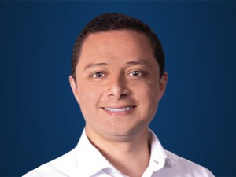

Nombres: | Byron Vinicio
Apellidos: | Maldonado Ontaneda
Facebook: | https://www.facebook.com/byronmaldonado21
Twitter: | @bvmalo
Descripción:

